salim
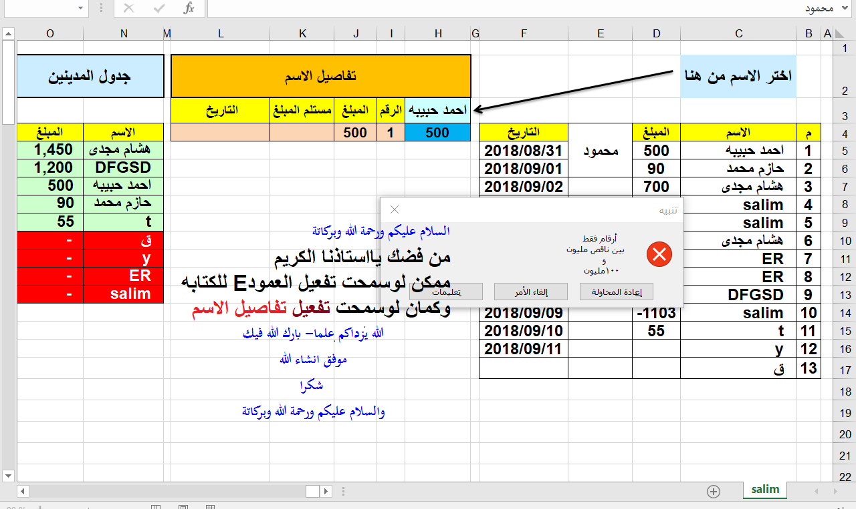
يسمح بالكتابة فقط في العامودين C&D
واستعمال القائمة المنسدلة في f2
 | اختر الاسم من هنا |  |  |  | تفاصيل الاسم |  |  |  |  | جدول المدينين |  | عدد الزبائن
 |  |  |  |  | احمد حبيبه | الرقم | المبلغ | مستلم المبلغ | التاريخ |  |  | count
م | الاسم | المبلغ | مستلم المبلغ | التاريخ | 500 | 1 | 500 |  |  | الاسم | المبلغ | 9 |  | احمد حبيبه
1 | احمد حبيبه | 500 |  | 2018-08-31 |  |  |  |  |  | ق | 2,371 |  |  | حازم محمد
ترتيب الأسماء حسب الدين الأكبر
2 | حازم محمد | 90 |  | 2018-09-01 |  |  |  |  |  | هشام مجدى | 1,450 |  |  | هشام مجدى
3 | هشام مجدى | 700 |  | 2018-09-02 |  |  |  |  |  | y | 1,213 |  |  | salim
4 | salim | 3 |  | 2018-09-03 |  |  |  |  |  | DFGSD | 1,200 |  |  | ER
5 | salim | 1100 |  | 2018-09-04 |  |  |  |  |  | احمد حبيبه | 500 |  | مدين | DFGSD
6 | هشام مجدى | 750 |  | 2018-09-05 |  |  |  |  |  | حازم محمد | 90 | - | رصيد صفر | t
7 | ER | 700 |  | 2018-09-06 |  |  |  |  |  | t | 55 |  |  | y
8 | ER | -700 |  | 2018-09-07 |  |  |  |  |  | ER | - |  |  | ق
9 | DFGSD | 1200 |  | 2018-09-08 |  |  |  |  |  | salim | -
10 | salim | -1103 |  | 2018-09-09
11 | t | 55 |  | 2018-09-10
12 | y | 1213 |  | 2018-09-11
13 | ق | 2371 |  | 2018-09-12

